Software
Estimación de Costos de Software

Desarrollo del Software | Desarrolladores Backend: 2 desarrolladores, $1,366/hora, 12 meses de desarrollo. Desarrollador Frontend: 1 desarrollador, $1,366/hora, 12 meses de desarrollo. Gerente de Proyecto: 1 gerente, $1,366/hora, 12 meses de supervisión. Diseñador bases de datos: 1 diseñador, $1,366/hora, 12 meses de diseño

Total de Horas | Backend: 2 * 23 horas/semana * 4 semanas/mes * 12 meses = 2.208 horas Frontend: 1 * 23 horas/semana * 4 semanas/mes * 12 meses = 1.104 horas Gerente de Proyecto: 1 * 23 horas/semana * 4 semanas/mes * 12 meses = 1.104 horas Diseñador base de datos: 1 * 23 horas/semana * 4 semanas/mes * 12 meses = 1.104 horas

Costos | Backend: 2.280 horas * $ 1,366/hora = $ 3.015,54 ($ 12.480.000) Frontend: 1.104 horas * $ 1,366/hora = $ 1.507,77 ($ 6.240.000) Gerente de Proyecto: 1.104 horas * $ 1,366/hora = $1.507,77 ($6.240.000) Diseñador base de datos: 1.104 horas * $ 1,366/hora = $ 1.507,77 ($6.240.000)

Subtotal Desarrollo Anual | $ 7.538,85 ($ 31.200.000)

Licencias de Software | Licencia de base de datos (MySQL, Enterprise Edition, 1 socket, 3 años): 1 año = 4.975,50 €, $ 5.325,92, $ 22.086.203 / 12 meses = $ 1.840.516 3 años = 14.926,50 €, $ 15.961,50, $ 66.057.785 / 12 meses = $ 1.836.054 Licencia de base de datos (MySQL, Standard Edition, 1 socket, 3 años): 1 año = 1.990,20 €, $ 2,138.01, $ 8.552.040 / 12 meses = $ 712.670 3 años = 5.970,60€, $ 6,413,98, $ 26.709.416 / 12 meses = $ 2.225.784 nube para desarrollo y pruebas (Azure DevTest Labs / Gratuito) Maquina virtual B2pts v2 (Plan de haorro de 3 años): $2,7594, $11.444
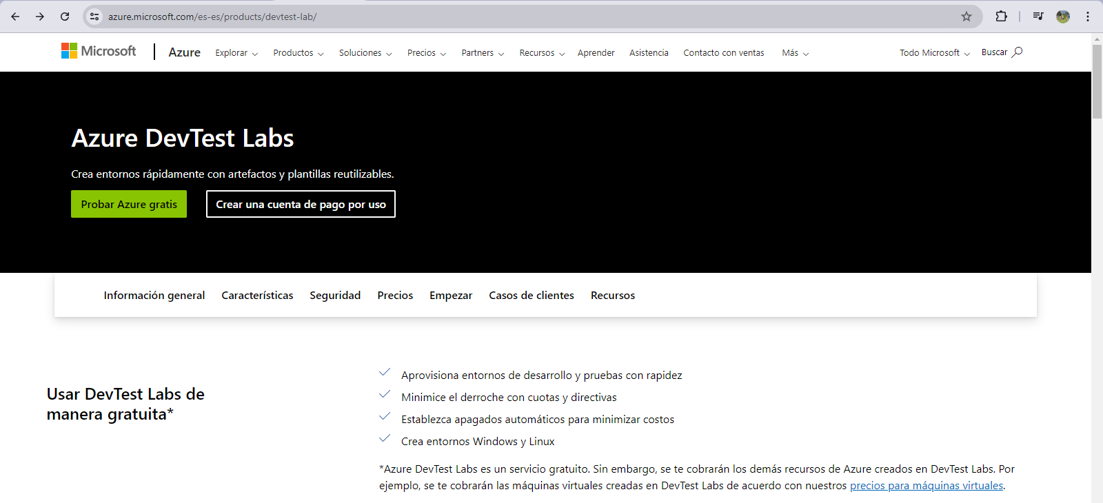
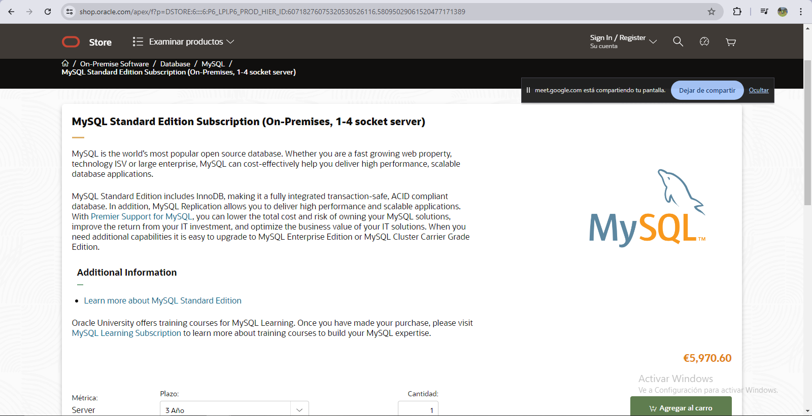
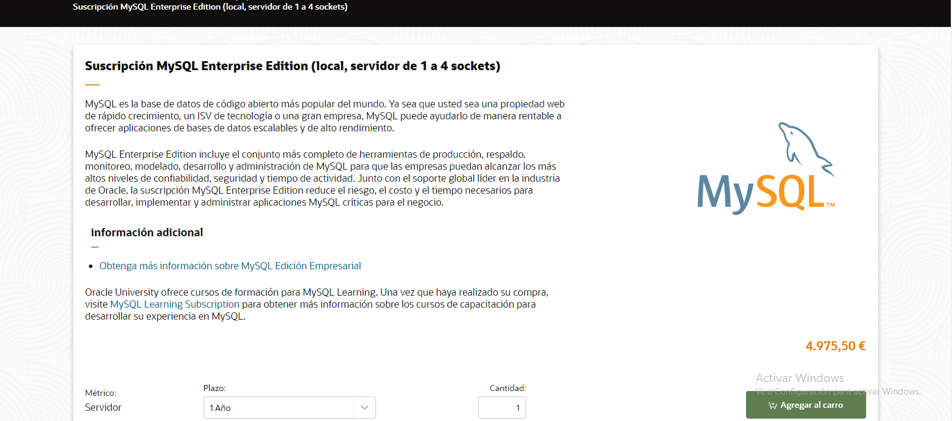

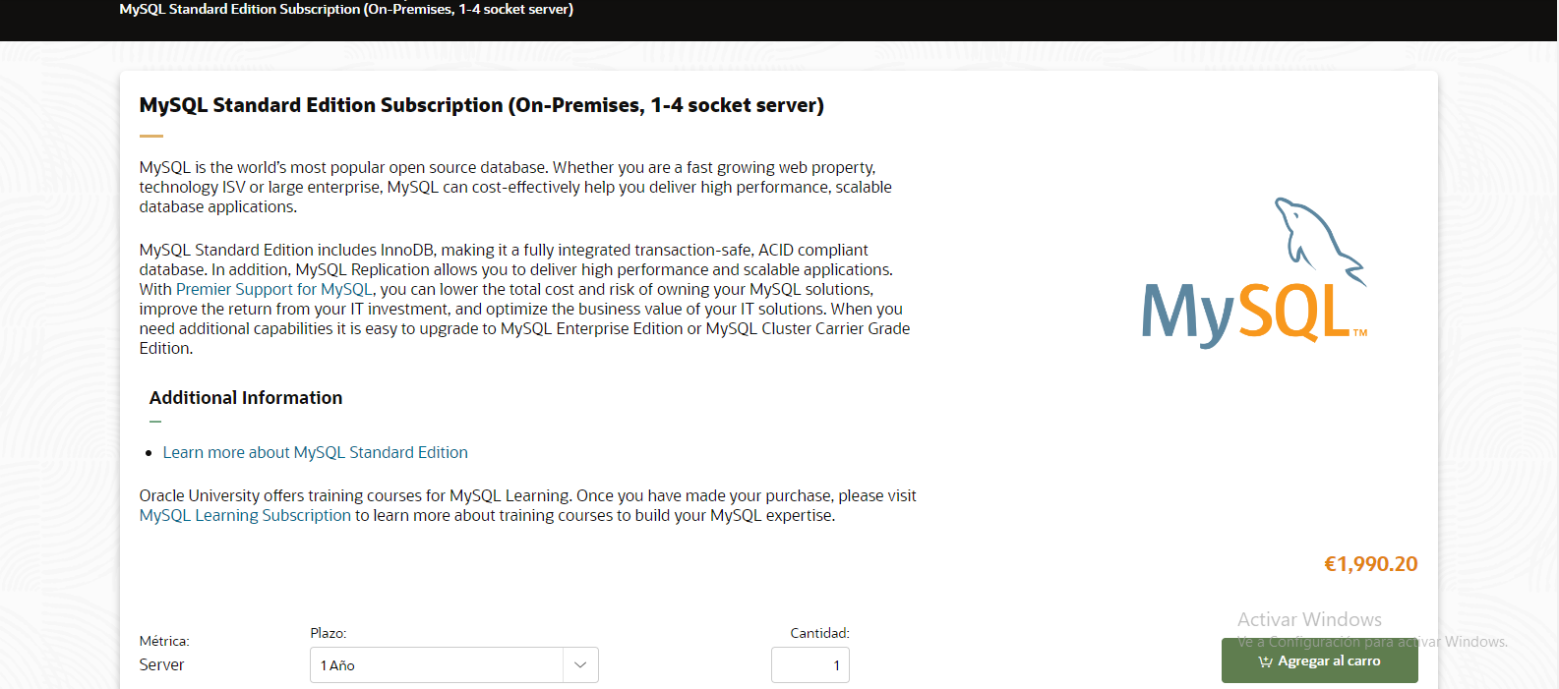
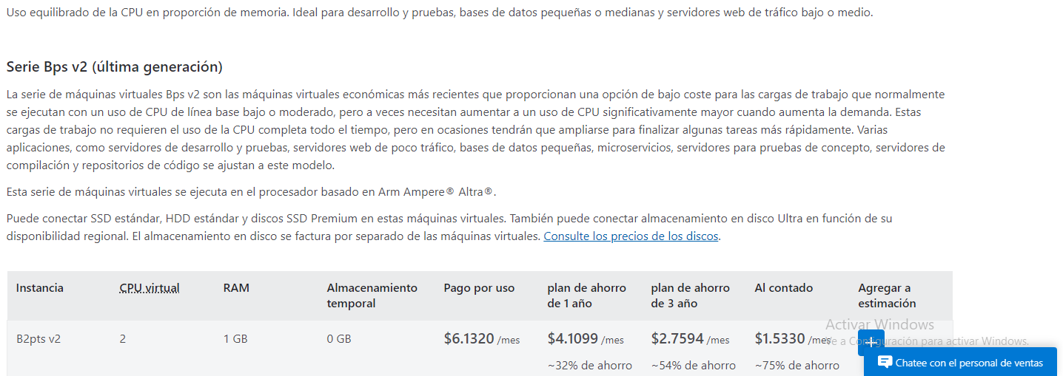
Subtotal Licencias Anual | $ 2,138.01 ($ 8.552.040)

Total de Costos de Software Anual: $39.752.040

hardware
Estimacion de Costos de Hardware |  | Resumen de Costos Totales

Estaciones de Trabajo | Computadoras para el personal (5 estaciones) Portatiles | Costos de Hardware: $3.150.000

Total de Costos de Hardware: | Desgaste anual: 420,000 pesos Desgaste mensual: 35,000 pesos Desgaste diario: Aproximadamente 1,150.68 pesos por día Desgaste por hora: Aproximadamente 47.95 pesos por hora Estos son los valores estimados para el desgaste anual, mensual, diario y por hora de un portatil con un precio inicial de 2,100,000 pesos y una vida útil de 5 años. Desgaste anual de 5 computadores: 2,100,000 pesos Desgaste mensual de 5 computadores: 175,000 pesos Desgaste diario de 5 computadores: Aproximadamente 5,753.4 pesos por día Desgaste por hora de 5 computadores: Aproximadamente 239.75 pesos por hora Teniendo en cuenta que el proyecto esta pensado para ser desarrollado en 6 trimestres (medio año) el precio total del desgaste serian 3.150.000 Costo Final: 3.150.000 | 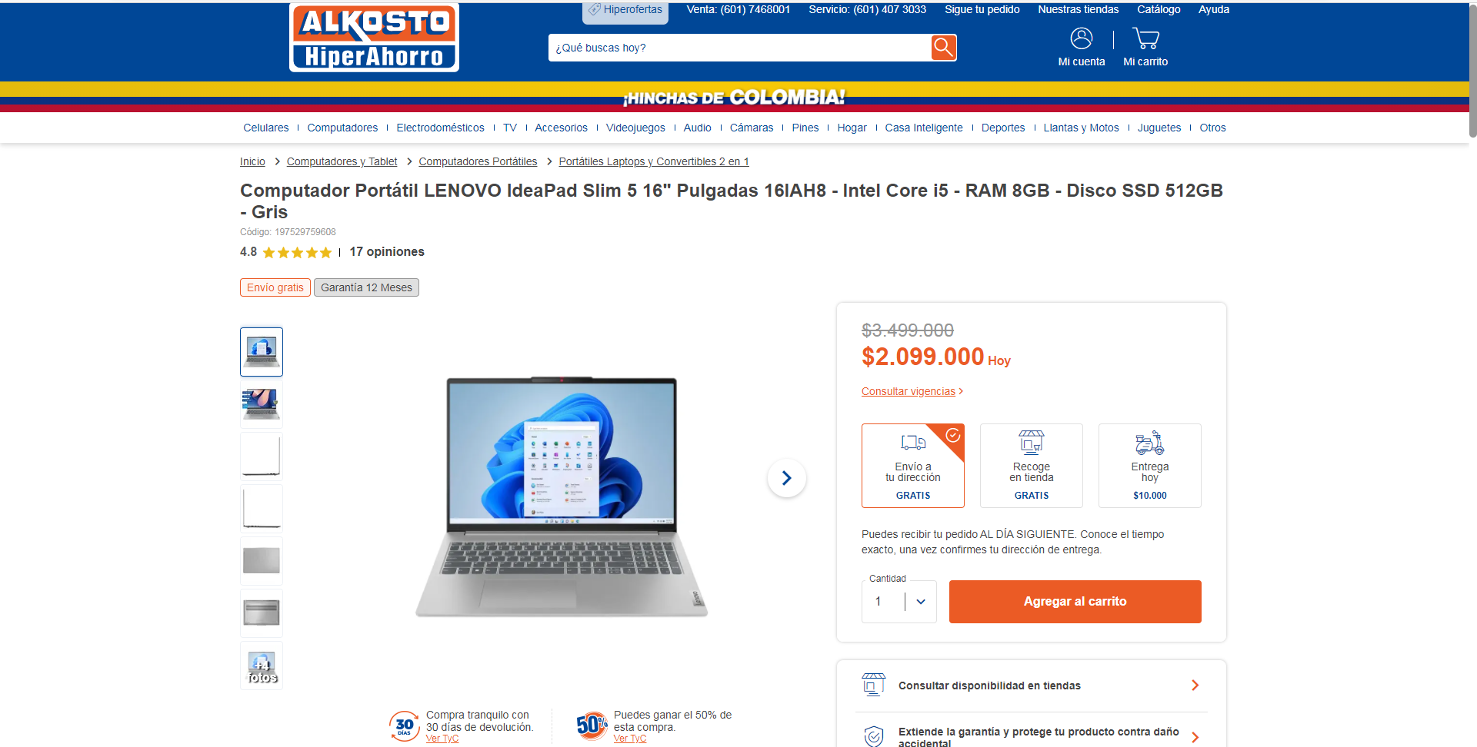 

Proveedores
Proveedores |  | Precio

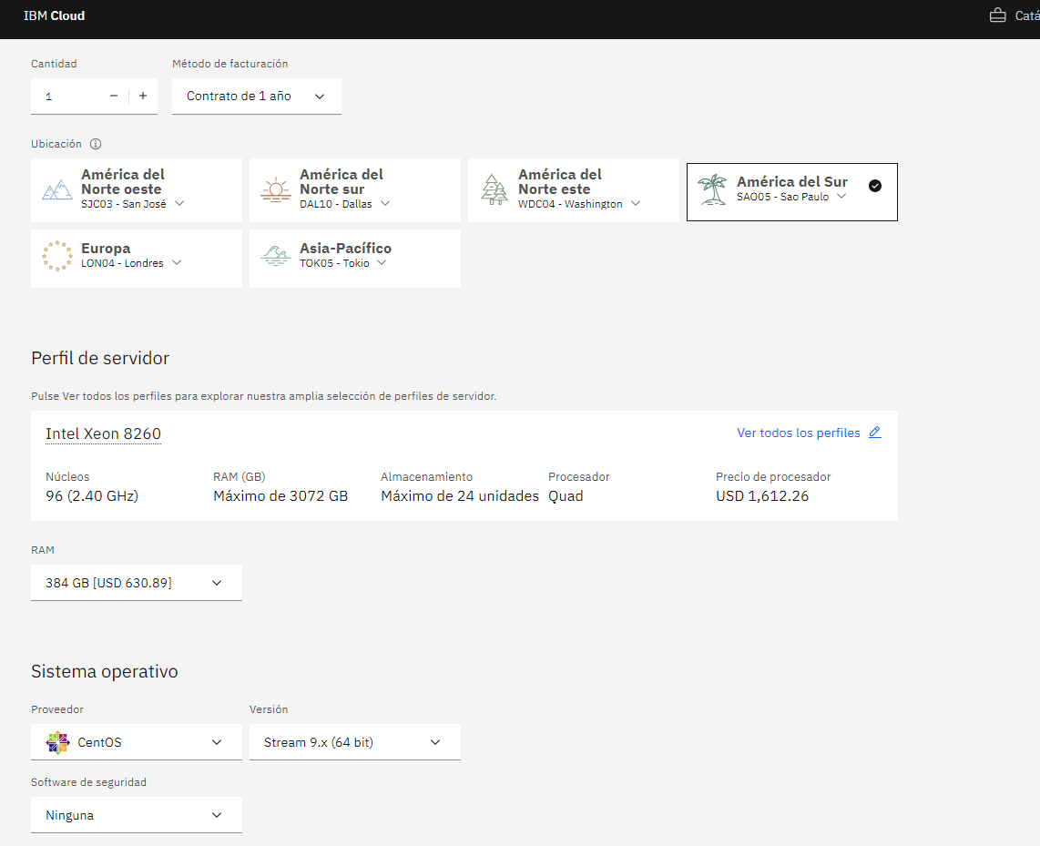
IBM CLOUD |  | 9,619
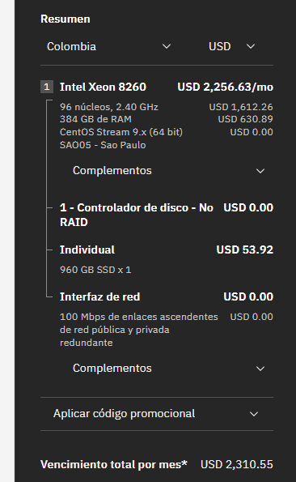
aws |  | 868914
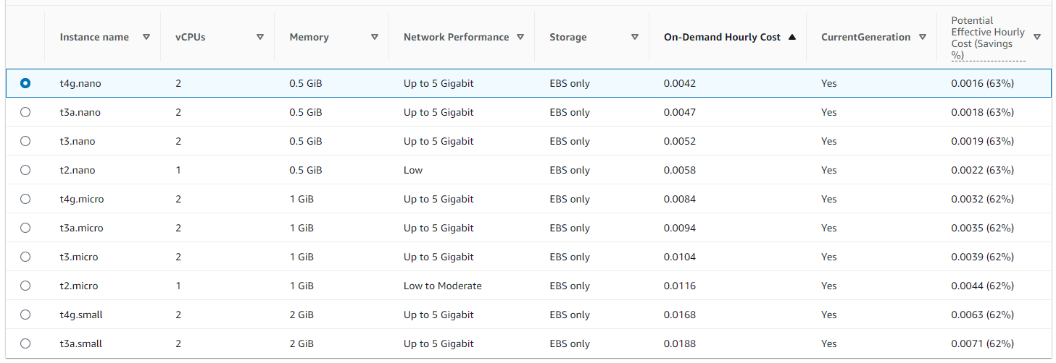
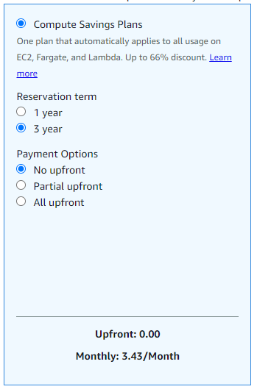
Azure DevTest Labs Es Gratuito, Maquina virtual B2pts v2 Plan de haorro de 3 años | 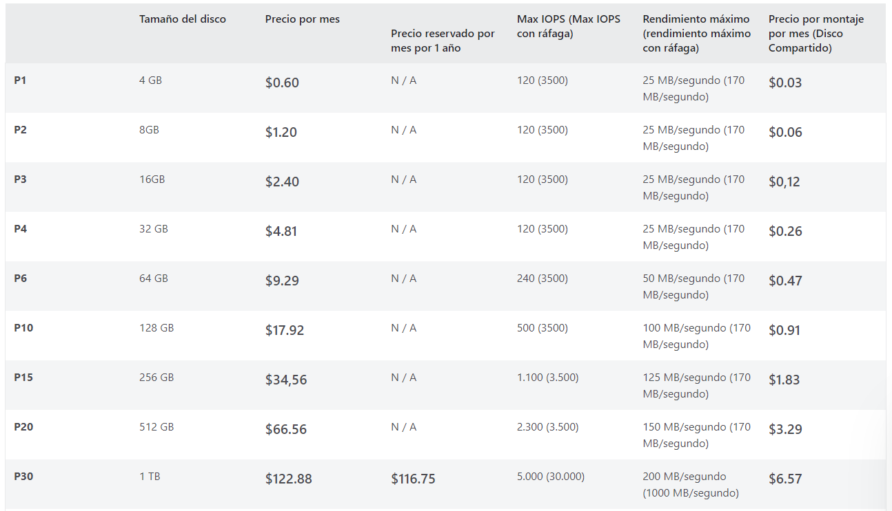 | $2,7594, ($11.444)

